記入上の注意【例】
記入上の注意 |  |  | 受付番号 |  | ー | こちらは事務局で使用いたします。

 |  |  | Mail ： | aps-sanin@sanin-chuo.co.jp |  | Excelデータのままメールにてご応募ください。

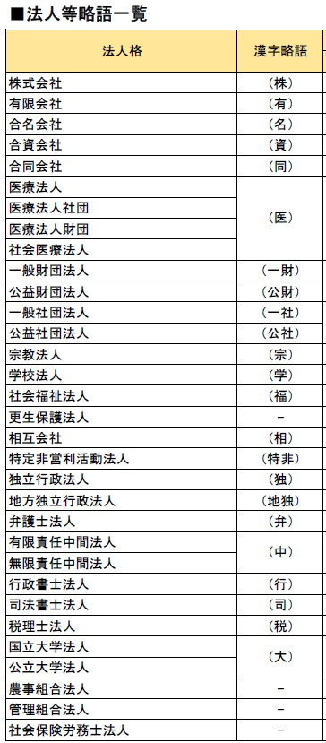
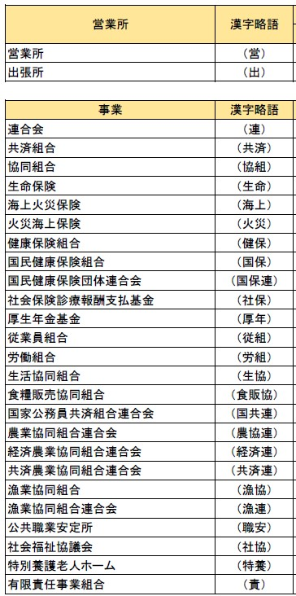
山陰広告賞2026 応募票（2025年1月～12月作品） 締切：２０２６年１月２７日 ※ 17:00まで（厳守） |  |  |  |  |  | エントリーできる部門は、１作品につき１つです。
部 門 |  |  |  |  |  | 応募要項を参考に部門を選択してください。
作品名 |  |  |  |  |  | 複数作品を応募される場合は 原本シートをコピーしてお使いください。
広告主 |  |  |  |  |  | 法人名は略称で記載してください。 右表を参考
 | 〒 | ー
Address：
Tel：
制作社(者) |  |  |  |  |  | ２社ある場合などは【／】を間に記載してください 例：(株)〇〇〇〇〇／(有)●●●●●
 | 〒 | ー
Address：
Tel：
Mail：
掲出場所 （掲出媒体） |  |  |  |  |  | （補足：【alt】＋【 enter】で改行できます）
制作枚数 （制作個数）
新人部門 |  | 該当者： |  |  |  | 新人部門にエントリーされる場合は【✓】をお選びください。 また、該当者の記名もお願いいたします。 | (Pr)プロデューサー (CD)クリエイティブディレクター (AD)アートディレクター (PL)プランナー (D)デザイナー (MP)音楽制作会社（者） ( I )イラストレーター (E)エディター (CA)カメラマン (C)コピーライター (印)印刷社 (工)施工社 etc.
制作スタッフ ※メインで 関わられた方に ◎印を 付けてください。 |  |  |  |  |  | 【記載例】 （Pr）〇〇〇〇（CD/E/AD）◎●●●●（I/E）△△△△（29） （D）▲▲▲▲、□□□□、■■■■ ・氏名はスペース無しでお願いいたします。 ・同一の方がいくつも担当されている場合や、 同じ担当に数名携われている場合は、まとめて記載してください。 ・新人賞に応募される方は赤字記載してください （年齢）の記載もしてください。 ※携われた作品全て赤字記載です。 ※メインで関わられた方に◎印を付けてください。

